PYTHON
PYCHARM | COMPLEMENTO PYTHON SE DEBE DESCARGAR SIEMPRE ES COMPLEMENTO SOLO SE DA CONTINUAR A TODO A LO ULTIMO SE LE DA RUN PARA QUE INICIE EL PROGRAMA 1. CUSTOMIZE AJUSTES DE COMO QUIERO VER MI CODIGO AL MOMENTO DE TRABAJAR LA HERRAMIENTA COMO COLOR DE L LETRA TAMAÑO Y DEMAS Y FINALIZAMOS | https://www.jetbrains.com/es-es/pycharm/download/#section=windows
PROGRAMACION | PYCHARM
 | NEW FOLDER
 | CREAR CARPETA EN C DONDE QUIERO TRABAJAR Y CERRAMOS LA VENTA DEL APLICATIVO PARA QUE NO NOS MUESTRE MAS PUBLICIDAD
COMANDOS
print | sirve para enviar los mensajes a la consola ( luego de escribir lo anterior de la consola se debe dar click derecho y darsele run "main" ) o tambien puede ser con el teclado control shif f10 |  | ,
miVariable= | Establece mis variables dentro de python ( siempre se le debe decir cual es" | miVariable = "HOLA MUNDO "
run "main" (click derecho) | envia mi comando al desarollador de sofware
print( id (variable que quiero conocer) ) | me indica en que direccion de memoria se encuentra mi variable
print( type (variable que quiero conocer) ) | me indica en que direccion de memoria se encuentra mi variable
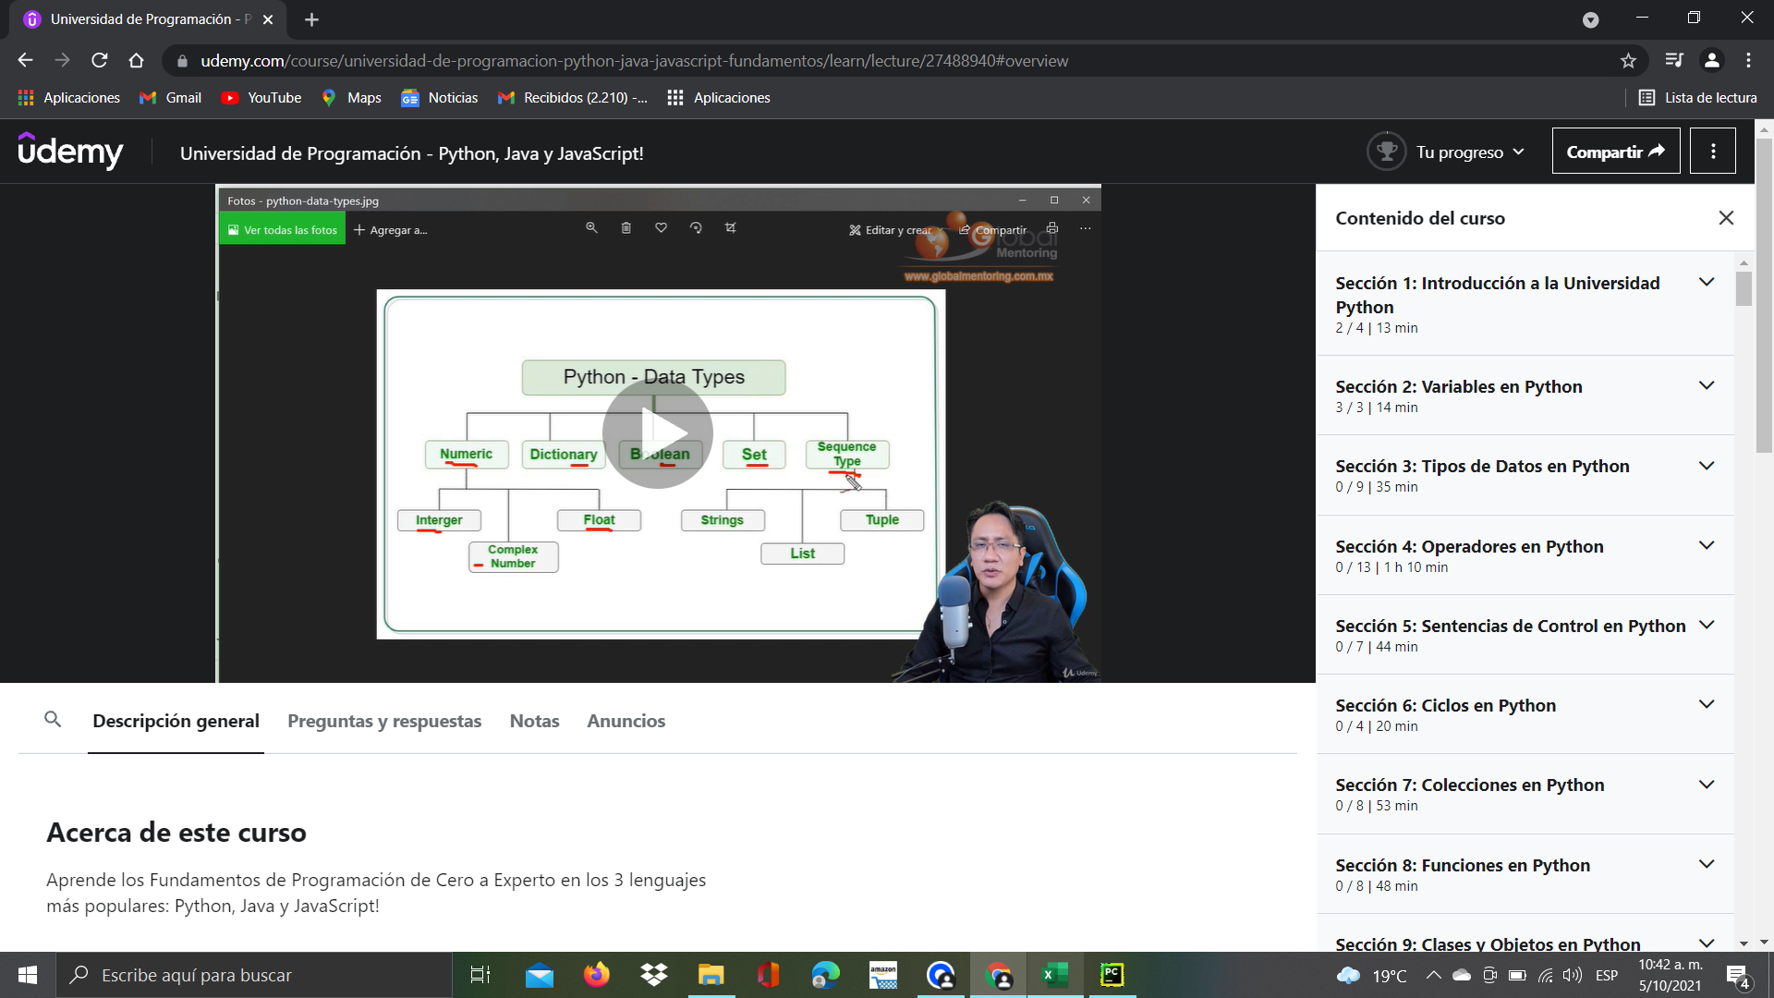
datos | integer (numero entero )
 | 30
 | float (numeros decimales)
 | 30.5

 | strings (str) datos de texto " HOLA MUNDO"

 | boolean datos logicos de verdadero o falso

 | list [1,2,3,4] ojo siempre va entre corchetes

